Sheet1
Scene No. | 2
Quest Title | 爱美丽的痘痘
Quest Log | 完成任务
Map No. | 7
 | 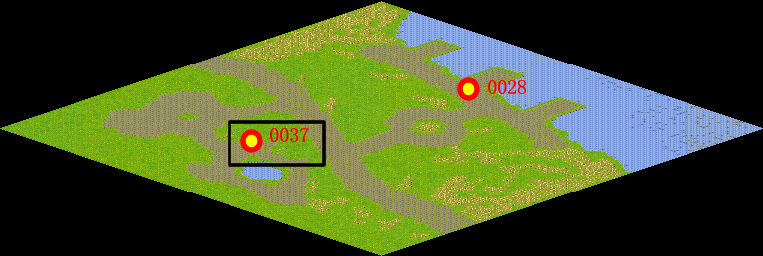
NPC No. | 37
Condition
Dialog | 对哦，我最近的心情是不大好哦。看来心平气和才是健康的基础啊。
Select | 1：完成，2：取消
Result | 1 :关闭对话框 消除Qlog-0134-001 , 2 : 关闭对话框

NPC No. | 28
Condition
Dialog | 你还是让她多想些开心的事情吧。
Select | 1：确定
Result | 1：关闭对话框

ScriptFile | Qlog-0134-002.scr
 | Q0037-0134-002.scr
 | Q0028-0134-002.scr

